Узб
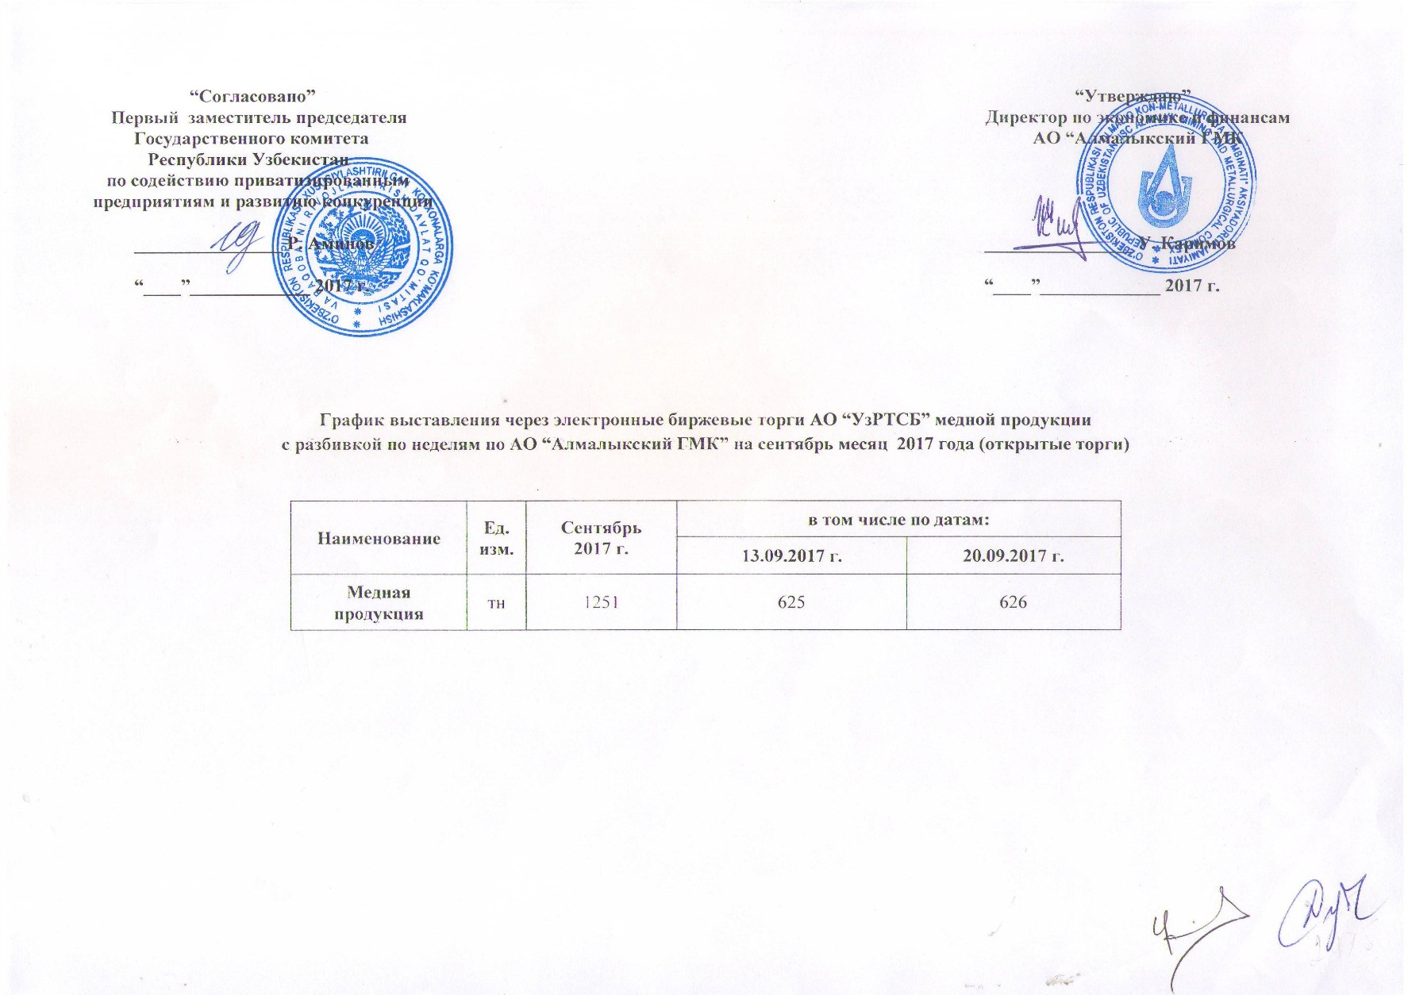
2017 йил сентябрь ойида биржа савдоларига Алмалк КМК томонидан сотувга қўиладиган мис маҳсулоти миқдорлари ЖАДВАЛИ

Номи | Ўлчов бирлиги | сентябрь 2017 г. | шу жумладан:
 |  |  | 2017-09-13 | 2017-09-20
Мис маҳсулоти | тн | 1,251 | 625 | 626

